상품제안서
모니터 메모보드 컬러키트(주문제작형) | 상품코드: F23252

 |  |  |  |  |  |  | 02-412-0044 | www.easy1.co.kr
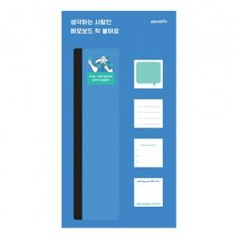

【상세/제작정보】

【인쇄/포장옵션】 | 풀칼라 / OPP(비닐)

【공급단가】 | 수량 | 500~ | 1,000~ | 3,000~ | 5,000~ | 10,000~
*VAT별도 | 20매 | 4,320원 | 4,160원 | 4,000원 | 3,840원 | 3,740원
 | 30매 | 4,590원 | 4,420원 | 4,250원 | 4,080원 | 3,970원
 | 50매 | 4,990원 | 4,810원 | 4,620원 | 4,440원 | 4,320원

【상품 URL】 | http://www.easy1.co.kr/src/goods_detail.php?gdno=23252

